상품제안서
유니콘 무선 블루투스 LED 사운드바 라디오 스피커 | 상품코드: S21319

 |  |  |  |  |  |  | 02-713-8555 | www.synergygift.co.kr
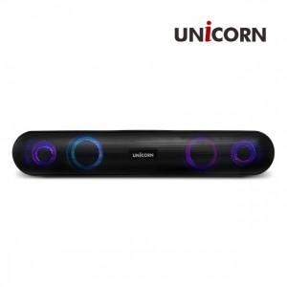

【상세/제작정보】 | <p><span style="font-size: 14pt;">무선 블루투스 5.0 사운드바</span></p><p><span style="font-size: 14pt;">FM라디오 / MP3 지원</span><br><span style="font-size: 14pt;">듀얼유닛 10W</span><br><span style="font-size: 14pt;">LED 이퀄라이즈</span></p>

【인쇄/포장옵션】 | 레이저, 풀칼라 / 포장지포장

【공급단가】 | 수량 | 30~ | 100~ | 500~ | 1,000~ | 2,000~
*VAT별도 | 단가 | 18,310원 | 17,330원 | 16,480원 | 16,060원 | 15,780원

【상품 URL】 | https://www.synergygift.co.kr:443/src/goods_detail.php?gdno=21319

